Clases de Equivalencia
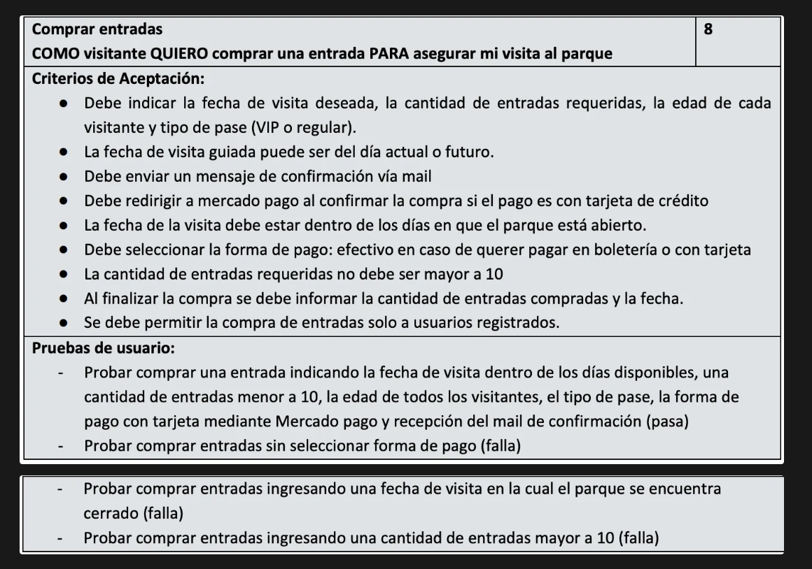
Condición externa | Clases de equivalencia válidas |  | Clases de equivalencia inválidas

CLASES DE EQUIVALENCIA DE ENTRADA

Fecha de visita | 1 | Fecha válida en formato DD/MM/AAAA, mayor o igual a la fecha actual, no supera un mes de diferencia con respecto a la fecha actual, y no corresponde a un día Lunes u otro día que el parque esté cerrado. | 2 | No selecciona fecha
 |  |  | 3 | Fecha anterior a la actual.
 |  |  | 4 | Fecha correspondiente a un día donde el parque esta cerrado.
 |  |  | 5 | Formato Fecha inválido (no cumple DD/MM/AAAA)
 |  |  | 6 | Fecha que supera un mes de diferencia respecto a la fecha actual.
Cantidad de entradas | 7 | Número entero positivo menor o igual a 10 | 8 | Cantidad mayor a 10 entradas
 |  |  | 9 | No ingresa la cantidad de entradas o ingresa 0
 |  |  | 10 | Otros valores (no numericos o decimales)
Edad de los participantes | 11 | Número entero positivo menor a 3 o mayor a 60 hasta 110 incluido | 14 | Número negativo
 | 12 | Numero entero positivo entre 3 y 14 incluido | 15 | Valor no numérico
 | 13 | Numero entero positivo entre 15 y 60 incluido | 16 | Valor mayor a 110
 |  |  | 17 | No ingresa edad
Tipo de pase | 18 | Tipo de Pase VIP | 20 | No selecciona tipo de pase
 | 19 | Tipo de Pase Regular
Forma de pago | 21 | En boletería | 23 | No selecciona forma de pago
 | 22 | Tarjeta
Usuario | 24 | Usuario logueado con permisos de visitante | 25 | Usuario no logueado
 |  |  | 26 | Usuario logueado sin permisos de visitante
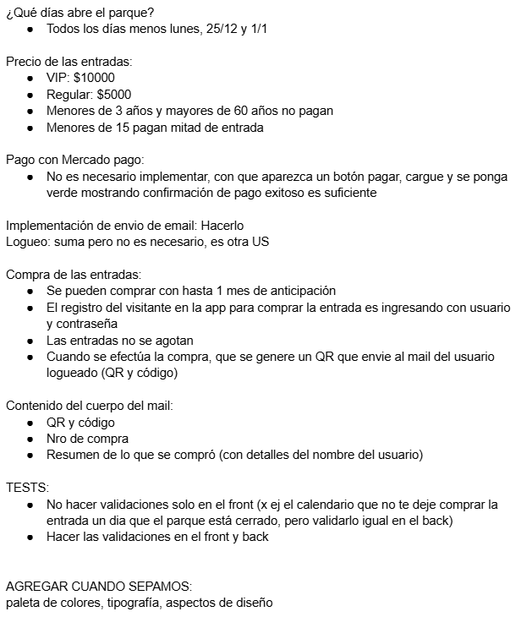
Condición externa | Clases de equivalencia válidas |  | Clases de equivalencia inválidas |  | Información provista por el otro grupo

CLASES DE EQUIVALENCIA DE SALIDA

Mensaje de Confirmación | 27 | Mensaje de confirmación de reserva exitosa, monto total, fecha de visita y cantidad de entradas.
 | 28 | Mensaje de confirmación de compra exitosa, monto total, fecha de visita y cantidad de entradas.
Mail de Confirmación | 29 | Mail de confirmación de reserva con número de compra y resumen: fecha de visita, cantidad de entradas y monto total.
 | 30 | Mail de confirmación de compra con código QR, número de compra y resumen de lo adquirido: fecha de visita, cantidad de entradas y monto total.
Redirección a Mercado Pago | 31 | El sistema redirige correctamente al portal de pago de Mercado Pago.
Mensajes de error |  |  | 32 | M.E. Debe seleccionar fecha
 |  |  | 33 | M.E. El parque está cerrado esa fecha.
 |  |  | 34 | M.E. La fecha debe ser la de hoy o posterior.
 |  |  | 35 | M.E. Cantidad de entradas inválida
 |  |  | 36 | M.E. La cantidad máxima de entradas es 10
 |  |  | 37 | M.E. Debe ingresar una cantidad de entradas
 |  |  | 38 | M.E. Debe seleccionar una forma de pago
 |  |  | 39 | M.E. Edad no válida
 |  |  | 40 | M.E. La edad máxima es 110 años
 |  |  | 41 | M.E. Debe ingresar una edad
 |  |  | 42 | M.E. Debe seleccionar un tipo de pase
 |  |  | 43 | M.E. El usuario debe estar logueado
 |  |  | 44 | M.E. El usuario no tiene permisos de visitante

Bugs
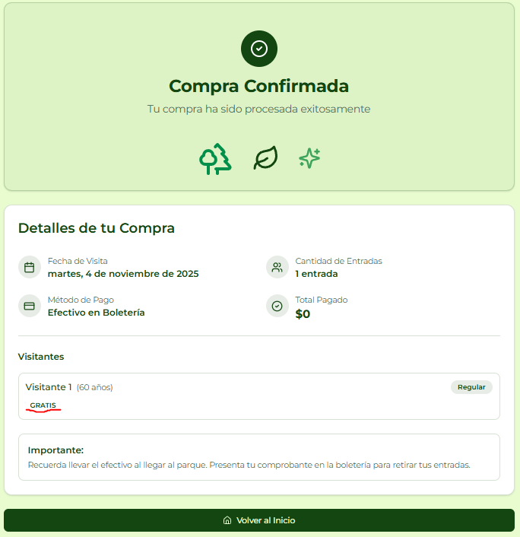
ID del Bug | TC asociado | Fecha de Creación | Descripción | Pasos para reproducirlo | Severidad | Prioridad | Estado | Evidencia
 |  |  |  |  |  |  |  |  |  | Evidencia bug 2 | Evidencia bug 6 |  | Evidencia bug 7
1 | TC_01 | 01/11/2025 | Al seleccionar la forma de pago "Tarjeta de Crédito", y luego de haber completado los datos requeridos y presionar "Confirmar Compra", el mail de confirmación de compra se envía inmediatamente, antes de completar el pago en Mercado Pago. | 1. El cliente selecciona la opción "Comprar Entrada" 2. El Cliente selecciona la Fecha de Visita “07/11/2025”. 3. El Cliente ingresa la Cantidad de Entradas “1”. 4. El Cliente ingresa la Edad del Visitante “50”. 5. El Cliente selecciona el Tipo de Pase “VIP”. 6. El Cliente selecciona la Forma de Pago “Tarjeta de Crédito”. 7. El Cliente presiona la opción “Confirmar Compra”. | Crítico | Alta | Creado | - |  |  |  | 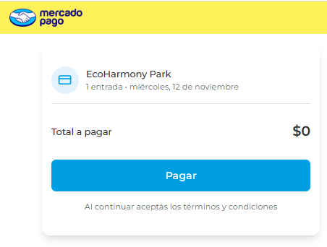

2 | TC_02 | 01/11/2025 | Al seleccionar la forma de pago “En Boletería”, luego de completar los datos requeridos y presionar “Confirmar Compra”, el sistema muestra el mensaje “Compra Confirmada – Tu compra ha sido procesada exitosamente” y el campo “Total Pagado”. Esto es incorrecto, ya que en este flujo no se procesa ningún pago en línea y el usuario aún no ha abonado. El mensaje mostrado puede confundir al usuario, haciéndole creer que la compra ya fue pagada, cuando en realidad el pago debe realizarse presencialmente en la boletería. | 1. El cliente selecciona la opción "Comprar Entrada" 2. El Cliente selecciona la Fecha de Visita “04/11/2025”. 3. El Cliente ingresa la Cantidad de Entradas “1”. 4. El Cliente ingresa la Edad del Visitante “14”. 5. El Cliente selecciona el Tipo de Pase “Regular”. 6. El Cliente selecciona la Forma de Pago “En Boletería”. 7. El Cliente presiona la opción “Confirmar Compra”. | Severo | Alta | Creado | Evidencia bug 2 | 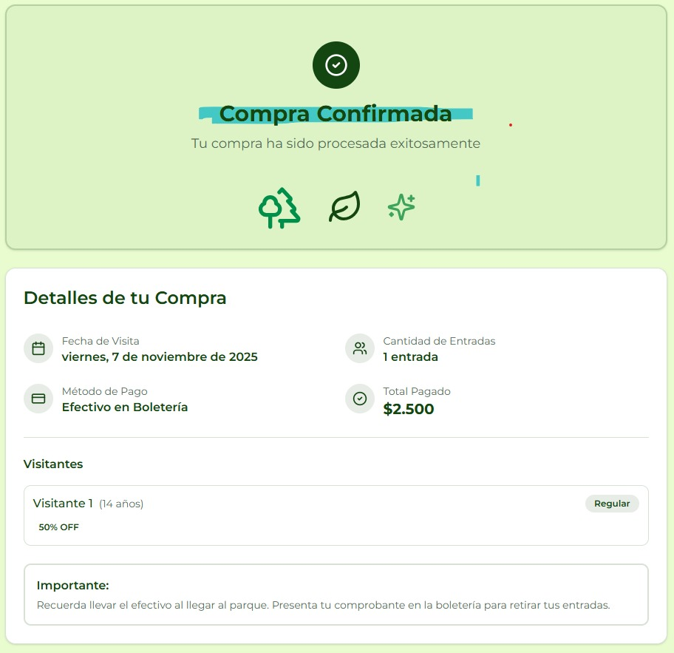

3 | Compra de entradas para el dia actual después del horario de cierre del parque. | 01/11/2025 | El sistema permite realizar la compra de una entrada para la fecha actual, aun cuando el horario de funcionamiento del parque ya finalizó (superando las 6pm). No se valida la hora de la compra respecto al horario de cierre (6pm), permitiendo completar el flujo y mostrar el mensaje de confirmación de compra de manera incorrecta. | 1. El cliente selecciona la opción "Comprar Entrada" 2. El Cliente selecciona la Fecha de Visita igual a la fecha actual. 3. El cliente ingresa la "Cantidad de Entradas" = 1 4. El Cliente ingresa la Edad del Visitante “15”. 5. El cliente selecciona el Tipo de pase "Regular" 6. El cliente selecciona la forma de Pago "En Boletería" 7. El Cliente presiona la opción “Confirmar Compra”. | Crítico | Alta | Creado | Evidencia bug 3

4 | TC_02 | 01/11/2025 | El sistema aplica un 50% de descuento a un visitante de 15 años, cuando dicho beneficio debería aplicarse solo a visitantes de 14 años o menos. | 1. El cliente selecciona la opción "Comprar Entrada" 2. El cliente selecciona la "Fecha de Visita" = "11/11/2025" 3. El cliente ingresa la "Cantidad de Entradas" = 1 4. El Cliente ingresa la Edad del Visitante “15”. 5. El cliente selecciona el Tipo de pase "Regular" 6. El cliente selecciona la forma de Pago "En Boletería" 7. El Cliente presiona la opción “Confirmar Compra”. | Menor | Media | Creado | Evidencia bug 4

5 | TC_02 | 01/11/2025 | El sistema marca la entrada como gratuita para un visitante de 3 años, cuando la gratuidad debería aplicarse únicamente a menores de 3 años (es decir, de 0 a 2 años inclusive). | 1. El cliente selecciona la opción "Comprar Entrada" 2. El Cliente selecciona la Fecha de Visita “04/11/2025”. 3. El Cliente ingresa la Cantidad de Entradas “1”. 4. El Cliente ingresa la Edad del Visitante “3”. 5. El Cliente selecciona el Tipo de Pase “Regular”. 6. El Cliente selecciona la Forma de Pago “En Boletería”. 7. El Cliente presiona la opción “Confirmar Compra”. | Menor | Media | Creado | Evidencia bug 5

6 | TC_02 | 01/11/2025 | El sistema marca la entrada como gratuita para un visitante de 60 años, cuando la gratuidad debería aplicarse únicamente a personas mayores de 60 años (es decir, de 61 años o más). | 1. El cliente selecciona la opción "Comprar Entrada" 2. El Cliente selecciona la Fecha de Visita “04/11/2025”. 3. El Cliente ingresa la Cantidad de Entradas “1”. 4. El Cliente ingresa la Edad del Visitante “60”. 5. El Cliente selecciona el Tipo de Pase “Regular”. 6. El Cliente selecciona la Forma de Pago “En Boletería”. 7. El Cliente presiona la opción “Confirmar Compra”. | Menor | Media | Creado | Evidencia bug 6 |  | Evidencia bug 4 | Evidencia bug 5 | Evidencia bug 3

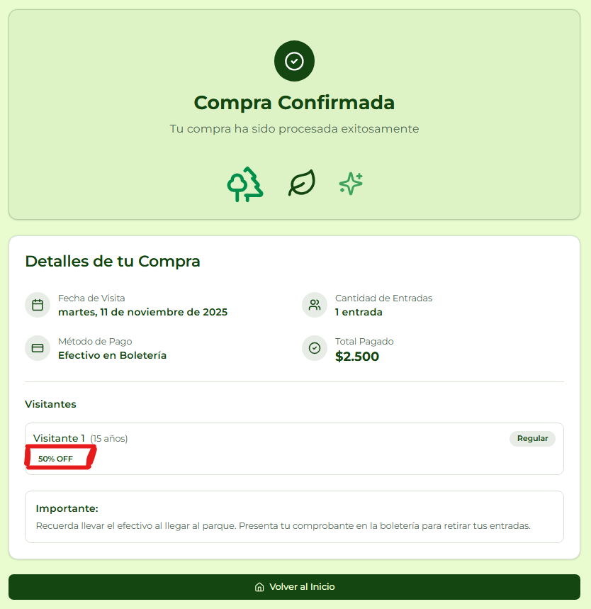
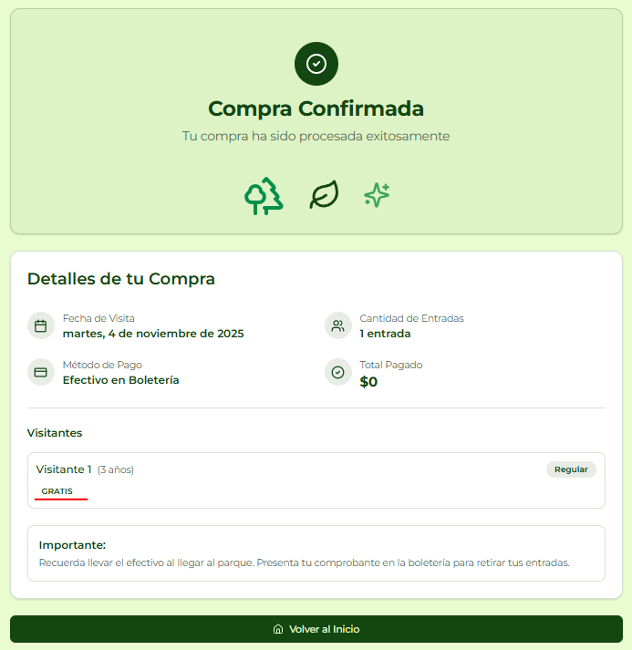
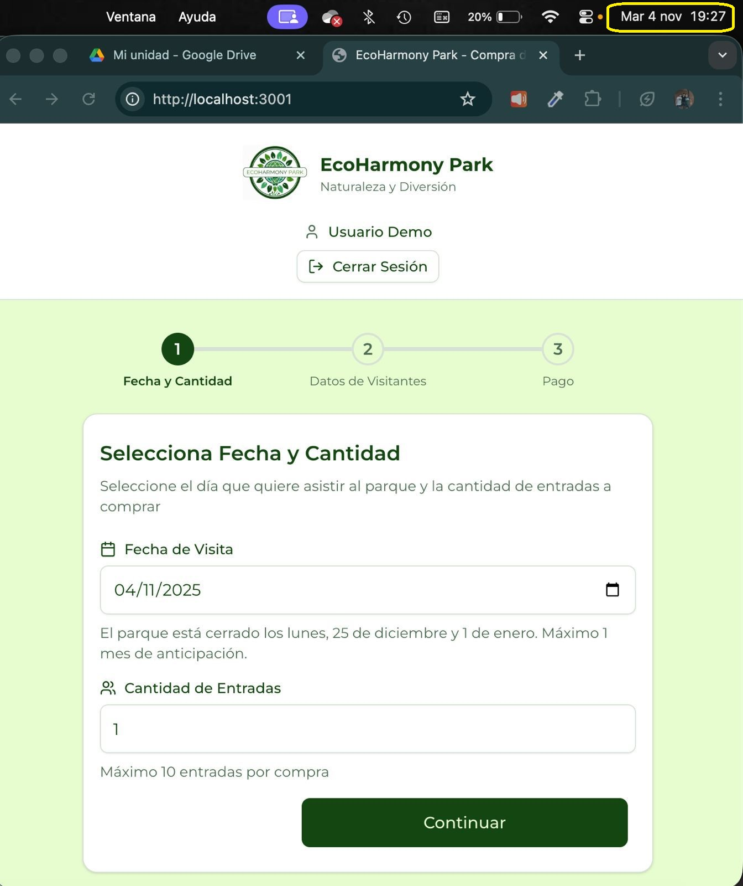
7 | Compra exitosa de una entrada con monto total a $0 | 03/11/2025 | Al realizar una compra que incluye entradas gratuitas (por ejemplo, visitantes cuya edad corresponde a gratuidad), el sistema calcula un monto total de $0, pero aun así el botón “Confirmar compra” redirige el flujo hacia Mercado Pago. Esto genera una operación de pago inválida, ya que no debería iniciarse una transacción cuando el importe total es cero. | 1. El cliente selecciona la opción "Comprar Entrada" 2. El Cliente selecciona la Fecha de Visita “12/11/2025”. 3. El Cliente ingresa la Cantidad de Entradas “1”. 4. El Cliente ingresa la Edad del Visitante “70”. (gratuita) 5. El Cliente selecciona el Tipo de Pase “VIP”. 6. El Cliente selecciona la Forma de Pago “Tarjeta de Crédito”. 7. El Cliente presiona la opción “Confirmar Compra”. | Severo | Alta | Creado | Evidencia bug 7

